Operadores Lógicos
Nombre: Hurtado López Pedro. |  | Fecha: | 2025-06-13
 | Semana 2. Actividad 1B.

1. Planeación.
Haz una lista de los pasos que seguirás para resolver el problema
• Solicitar el número de personas que harán una cita.
• Capturar el nombre y tiempo estimado de cada cita.
• Ordenar las citas de menor a mayor de acuerdo al tiempo estimado.
• Mostrar la lista ordenada de las citas capturadas.

2. Análisis.
Identifica los elementos clave del problema: Datos de entrada, Proceso/Ordenar, Datos de salida.
• Cantidad de citas a capturar.
• Nombre de la persona.
• Tiempo estimado de la cita en minutos (máx 120 min).
• Ordenamiento las citas de menor a mayor.
• Mostrar la lista ordena de las citas capturadas.

3. Diseño de Solución.
Realiza en pseudocódigo la solución planteada:

# Sistema de ordanamiento de citas

Inicio
Definir nombre_clientes como lista
Definir tiempos como lista

Escribir "¿Cuántas personas ingresarán al sistema?"
Leer n_clientes

Definir i como 0
Mientras i < n_clientes hacer
Escribir "Ingresa tu nombre:"
Leer nom_c
Escribir "¿Cuántos minutos durará tu cita? (máximo 120 minutos)"
Leer tiem_c
Agregar nom_c a nombre_clientes
Agregar tiem_c a tiempos
FinMientras

Definir total_clientes como longitud de tiempos

Mientras i < total_clientes hacer
Mientras j < total_clientes - 1 hacer
Si tiempos[j] > tiempos[j + 1] Entonces
Intercambiar tiempos[j] con tiempos[j + 1]
Intercambiar nombre_clientes[j] con nombre_clientes[j + 1]
FinSi
FinMientras
FinMientras

# Mostrar resultados
Mientras i < total_clientes hacer
Escribir "Lugar No. " + (i + 1)
Escribir "Nombre: " + nombre_clientes[i]
Escribir "Duración en minutos: " + tiempos[i]
FinMientras
Fin

4. Desarrollo.

 | # Solicitar al usuario el número de personas.

 | nombre_clientes = []
 | tiempos = []

 | n_clientes = int(input("Indica cuántas personas ingresarán: "))

 | for i in range(n_clientes):
 | nom_c = input("Ingresa tu nombre: ")
 | tiem_c = int(input("¿Cuántos minutos tardaría en su cita (máx. 120min)?: "))
 | nombre_clientes.append(nom_c)
 | tiempos.append(tiem_c)

 | total_clientes = len(tiempos)

 | for i in range(total_clientes): #i: 0 - 7
 | for j in range(total_clientes): #j: 0 - 7
 | # print("💩 "+str(tiempos))
 | if (tiempos[i] < tiempos[j]):
 | # print("✨ i: " + str(i) + ", j: " + str(j))
 | aux_t = tiempos[i]
 | tiempos[i] = tiempos [j]
 | tiempos[j] = aux_t
 | aux_n = nombre_clientes[i]
 | nombre_clientes[i] = nombre_clientes [j]
 | nombre_clientes[j] = aux_n

 | print("\n")
 | for i in range(total_clientes):
 | print("Lugar No."+str(i+1))
 | print("Nombre: " + nombre_clientes[i])
 | print("Duración en min: " + str(tiempos[i]) + str("\n"))

5. Pruebas.

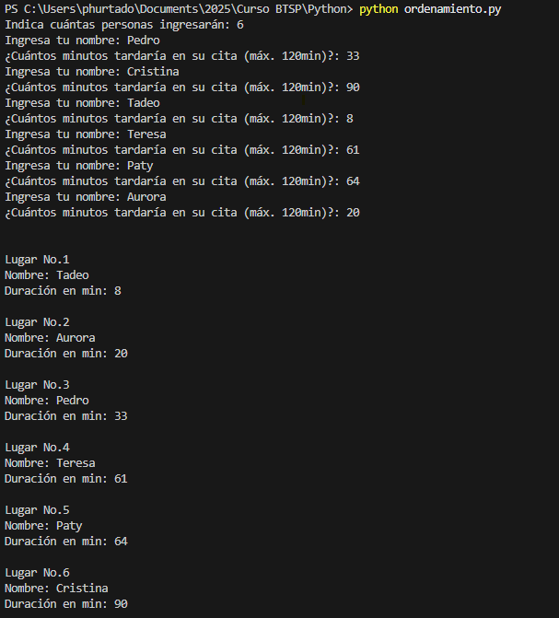
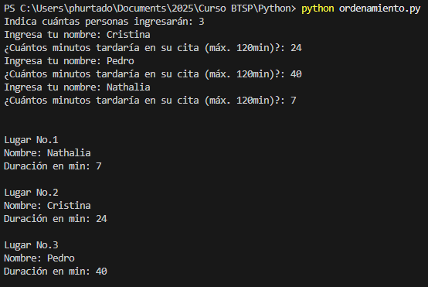

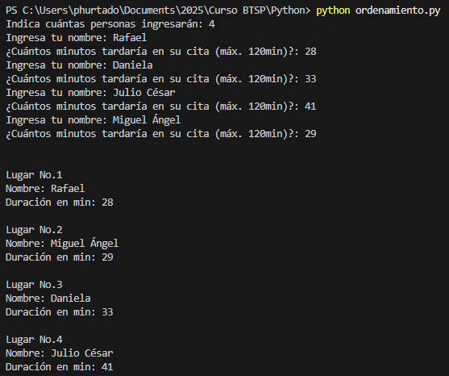

Preguntas de Análisis.
• ¿Cómo afecta el orden de las solicitudes en el tiempo de espera total?
 | R = Mientras más tiempo estimes tardar en tu cita, tu tiempo de espera será mayor y tendrás un turno más cercano al final.
• Si el tiempo de espera de una solicitud se duplicara, ¿cómo cambiaría la organización de las citas?
 | R = En caso de que se ingresen 2 citas con la misma duración para los demás no cambiaría su orden y para los duplicados, se respetaría
 | en lugar en el que se ingreso la cita, dando prioridad a quien capturo primero su cita.
• ¿Cómo podrías mejorar este algoritmo sin complicarlo demasiado? Cambiaría la organización de las citas?
 | R = Limitar el tiempo máximo de la cita, cambiar otra forma de ordenar, limitar el número de citas a capturar.

